Hoja1
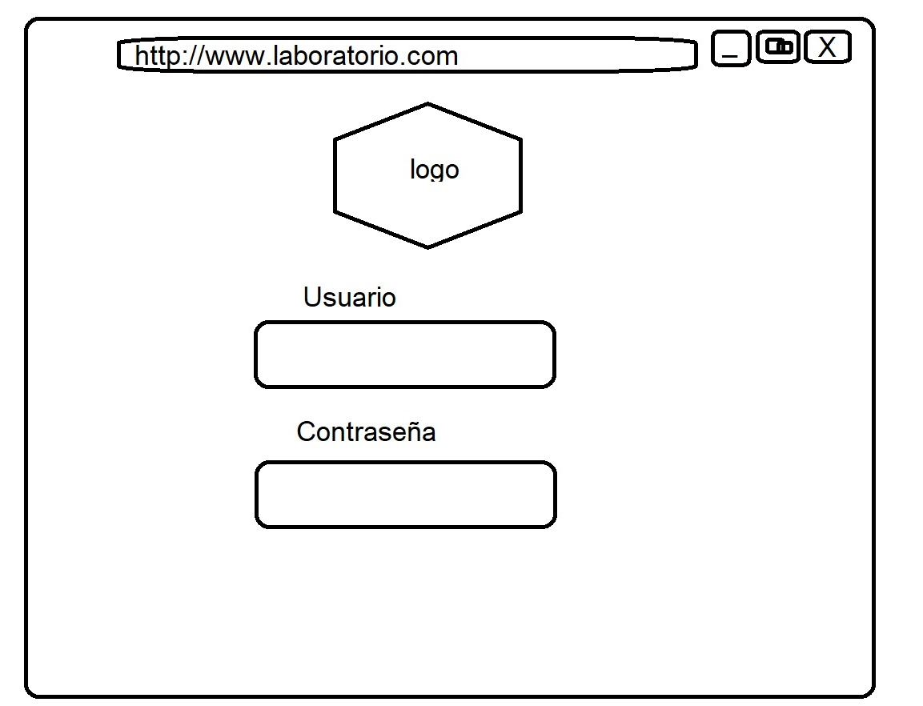
PACIENTE
DNI:
APELLIDO:
NOMBRE:
FECHA DE NAC: |  | GENERO:
TELEFONO:
MAIL:
DIRECCION:

 | CARGAR | EDITAR | ELIMINAR
 |  | BUSCAR
 | CARGAR ORDEN DE TRABAJO |  | CANCELAR

ORDEN DE TRABAJO
DNI:
APELLIDO:
NOMBRE:
FECHA DE NAC: |  | GENERO:
TELEFONO:

MEDICO:
MOTIVO DE PEDIDO:
OBSERVACION: |  |  |  |  | BUSCAR TIPO DE EXAMEN
TIPO DE EXAMEN |  |  | BUSCAR
CODIGO | DESCRIPCION |  |  |  | CODIGO
 |  |  |  |  | DESCRIPCION
 |  |  |  |  | RESULATDOS

FECHA A RETIRAR

 |  | CARGAR | CANCELAR |  | CANCELAR | CARGAR A ORDEN

ORDEN DE TRABAJO
DNI:
APELLIDO:
NOMBRE:
FECHA DE NAC: |  | GENERO:
TELEFONO:

MEDICO:
MOTIVO DE PEDIDO:
OBSERVACION:
TIPO DE EXAMEN |  | RESULTADO
CODIGO | DESCRIPCION | VALORES | FECHA

 | CARGAR | EDITAR | CANCELAR

ORDEN DE TRABAJO
DNI:
APELLIDO:
NOMBRE:
FECHA DE NAC: |  | GENERO:
TELEFONO:

MEDICO:
MOTIVO DE PEDIDO:
OBSERVACION:
TIPO DE EXAMEN |  | RESULTADO |  | VALORES REFERENCIA
CODIGO | DESCRIPCION | VALORES | FECHA | MINIMO | MAXIMO

INFOMRE

 |  |  |  | CARGAR INFOMRE | CANCELAR

LISTADO DE PACIENTE
ORDEN | DNI | APELLIDO | NOMBRE
 |  |  |  | IR
 |  |  |  | IR
 |  |  |  | IR
 |  |  |  | IR
 |  |  |  | IR
 |  |  |  | IR
 |  |  |  | IR
 |  |  |  | IR
 |  |  |  | IR
 |  |  |  | IR
 |  |  |  | IR
 |  |  |  | IR
 |  |  |  | IR

 |  |  | SALIR

